구역 설정
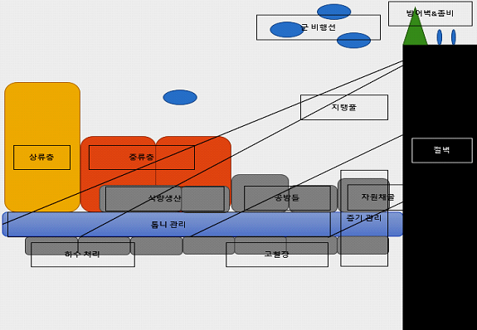
3. 구역 설정

⦁ 구역 단면도

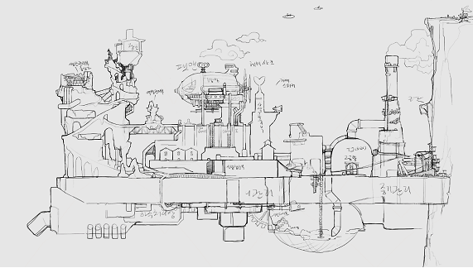

⦁ 컨텐츠적 구역 단면도

